상품제안서
유니영 더블캐치 대용량 손난로 2color | 상품코드: F31801

 |  |  |  |  |  |  | 02-412-0044 | www.easy1.co.kr
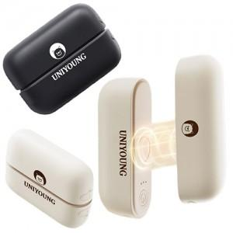

【상세/제작정보】 | *1BOX입수 : 48개 *택배1BOX : 5,000원

【인쇄/포장옵션】 | 실크, 레이저 / 포장지포장

【공급단가】 | 수량 | 100~ | 300~ | 500~ | 1,000~ | 3,000~
*VAT별도 | 단가 | 16,200원 | 15,930원 | 15,520원 | 15,250원 | 14,850원

【상품 URL】 | http://www.easy1.co.kr/src/goods_detail.php?gdno=31801

